1. tájékoztató
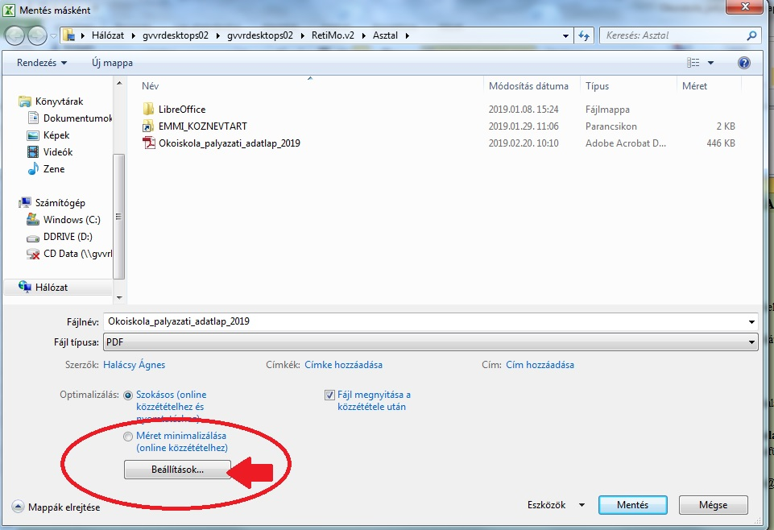
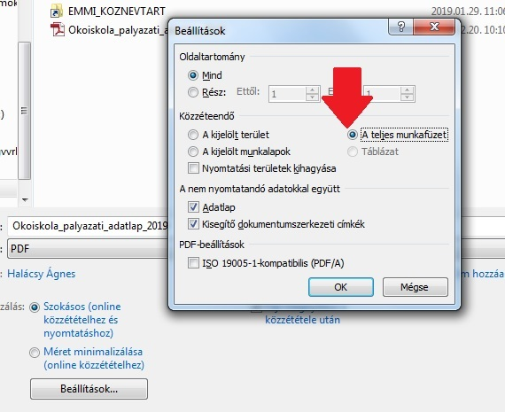
PÁLYÁZATI ADATLAP A 2019/20. TANÉV ÖKOISKOLA/ÖRÖKÖS ÖKOISKOLA PÁLYÁZATHOZ

Kérjük, figyelmesen olvassa el az alábbiakat!

A táblázat minden munkalapját szíveskedjenek pontosan kitölteni.

Az intézményi adatlapon szereplő adatok közül az intézmény neve, OM azonosítója automatikusan megjelenik a többi adatlapon is. A legördülő menükből választani kell.

Az önálló ügyvitellel rendelkező feladatellátási helyeknek (székhely, tagintézmény) önállóan kell pályázatot benyújtaniuk. Az önálló ügyvitellel nem rendelkező feladatellátási helyek önállóan nem pályázhatnak, helyettük a felettes székhely- vagy tagintézmény nyújthat be pályázatot. A Cím csak a pályázatban megjelölt feladatellátási helyeken használható.

Kérjük, hogy az önértékelési táblázat kitöltése során olvassák el figyelmesen az egyes celláknál található "rejtett megjegyzést" is, amely a pontozási útmutató munkalapon is szerepel.

Kérjük, hogy a kitöltött Pályázati adatlapot nevezzék át az alábbiak szerint: oi_paly_2019_telepulesnev_iskola rovid neve.xlsx, és ezt az új fájlt küldjék be az okoiskola@emmi.gov.hu e-mail címre.
Kérjük, hogy a fájlt pdf formátumban elmentve is küldje meg erre az email címre. Kérjük, figyeljen arra, hogy a pdf-ben mentéskor a Beállításokra kattintva a teljes munkafüzetet mentse el.
A munkafüzetet nem kérjük kinyomtatva elküldeni.
Kérjük, hogy a kitöltött Pályázati adatlapot nevezzék át az alábbiak szerint: oi_paly_2019_telepulesnev_iskola rovid neve.xlsx, és ezt az új fájlt küldjék be az okoiskola@emmi.gov.hu e-mail címre.

